Sheet1
 | რისკის შეფასების ფორმა №1
 | შემფასებლის სახელი და გვარი: |  |  |  |  | საბა ლოსაბერიძე, ივერი მაისურაძე |  |  |  | თარიღი: |  |  | 2024-09-27
 | სამუშაო ობიექტის დასახელება: |  |  |  |  | შპს ბოლდი |  |  |  | დრო: |  |  | 13:19:00
 | სამუშაოს მოკლე აღწერა: |  |  |  |  | სამკერვალო
 | საფრთხეთა იდენტიფიცირება | ამსახველი ფოტო/ვიდეო მასალა | პირთა წრე | დაშავების / დაზიანების ტიპი | არსებული კონტროლის ზომები | საწყისი რისკი |  |  | დამატებითი კონტროლის ზომები | ნარჩენი რისკი |  |  | გასატარებელი ზომები / რეაგირება | შესრულებაზე პასუხისმგებელი პირი / ვადა | გადახედვის სავარაუდო თარიღი
 |  |  |  |  |  | ა* | შ* | რ* |  | ა* | შ* | რ*

N
 | ელ. დანადგარი | 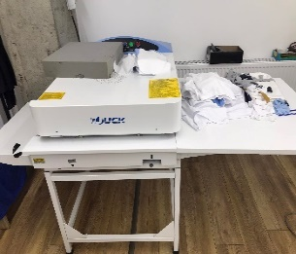 | დასაქმებული | ელ. საფრთხე | დანადგარი განთავსებულია პასპორტის შესაბამისად | 3 | 2 | 6 | შემოწმდეს ელ. უსაფრთხოება სერტიფიცირებული პირის მიერ. დაიწეროს გამართულობის აქტი. | 1 | 2 | 2 | განსაზღვრული პეერიოდულობით შემოწმდეს დამიწება | მუდმივი | 2024-12-27
 | 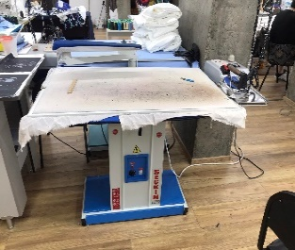 ცხელი ზედაპირი. ელ უსაფრთხოება |  | დასაქმებული | ელ. საფრთხე | დანადგარი განთავსებულია პასპორტის შესაბამისად | 3 | 2 | 6 | შემოწმდეს ელ. უსაფრთხოება სერტიფიცირებული პირის მიერ. დაიწეროს გამართულობის აქტი. გაიკრას ცხელი ზედაპირის აღმნიშვნელი საფრთხის სტიკერი | 1 | 2 | 2 | განსაზღვრული პეერიოდულობით განხორციელეს შემოწმებები | მუდმივი | 2024-12-27
 | ელ. საფრთხე | 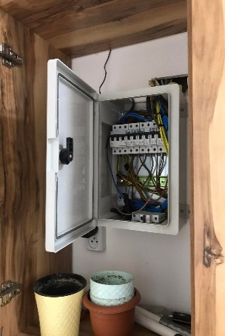 | დასაქმებული, ვიზიტორი, კონტრაქტორი, სხვა პირი | ელ. საფრთხე | ელ ჩამრთველ ყუთს აქვს ჩამკეტი მექანიზმი | 3 | 3 | 9 | შენობაში შემოწმდეს ელ გაყვანილობები და დამიწება, კომპეტენტური პირის მიერ დაიწეროს ელექტოროობის გამართულობის აქტი. ჩიკეტოს ელ ჩამრთველი ყუთი და გაეკრას ელექტრული საფრთხის აღმნიშვნელი სტიკერი | 1 | 2 | 2 | განსაზღვრული პერიოდულობით შემოწმდეს ელ გაყვანილობები | მუდმივი | 2024-12-27
 | სველი იატაკი |  | დასაქმებული, ვიზიტორი, კონტრაქტორი, სხვა პირი | ფიზიკური საფრთხე | - | 3 | 2 | 6 | იატაკის სველი წესით მოწმენდისას დამლაგებელმა გამოიყენოს სველი იატაკის აღმნიშვნელი სამკუთხა დასადგამი წარწერით ,, ფრთხილად სველი იატაკი“ | 1 | 2 | 2 | გაკონტროლდეს სველი იატაკის მანიშნებლის გამოყენება | მუდმივი | 2024-12-27
 | 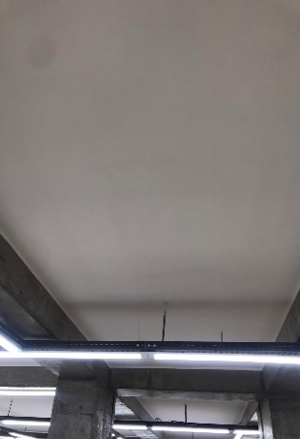 ხანძარი |  | დასაქმებული, ვიზიტორი, კონტრაქტორი, სხვა პირი | დამწვრობა, ხანძარი, ტრტავმა, | - | 3 | 3 | 9 | შენობაში გასამართია სახანძრო სისტემები ( დეტექტორები, ღილაკები, საევაკუაციო გეგმა, საევაკუაციო მინიშნებები, ცეცხლმაქრები)„ | 1 | 3 | 3 | განსაზღვრული პერიოდულობით შემოწმდეს დეტექტორების და სახანძრო სისტემების გამართულობა | მუდმივი | 2024-12-27
 | ელ. კაბელის დაზიანება | 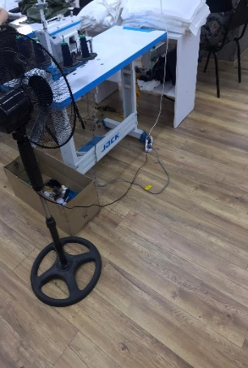 | დასაქმებული | დენის დარტყმა, |  | 3 | 3 | 9 | ძირს განთავსებული ელექტორ კაბელები მოექცეს შესაბამის არხებში. სისტემატიურად დათვალიერდეს ელ კაბელების მდგომარეობა. | 1 | 3 | 3 | სამუშაოს დაწყებამდე დასაქმებულებმა მოახდინონ ვიზუალური შემოწმება ელ ხელსაწყპოების. ჩაუტარდეთ ინსტრუქტაჟი | მუდმივი | 2024-12-27
 | საევაკუაციო გასასვლელი, | 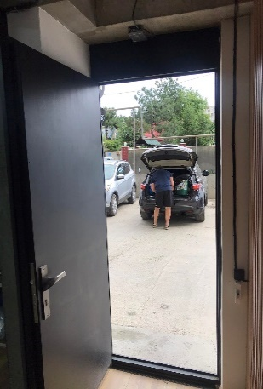 | დასაქმებული, ვიზიტორი, კონტრაქტორი, სხვა პირი | შენობაში დარჩენის საფრთე, | საევაკუაციო გასასვლელებზე განთავსებულია შესაბამისი ნისნები | 3 | 3 | 9 | შეიცვალოს საევაკუაციო გასასვლელი კარის გაღების მიმართულება ( კარი უნდა იღებოდეს გარე მიმართულებით) | 1 | 1 | 1 |  |  | 2024-12-27
 | ქიმიური საფრთხე |  | დასაქმებული | ჯანმრთელობის დაზიანება |  | 4 | 3 | 12 |  |  |  |  | ქიმიური საშუალებების შეძენისას, შესყიდვების სამსახურს მოეთხოვოს უსაფრთხოების წესების (ქართულ ენაზე) დასაქმებულებისთვის მიწოდება |  | 2024-12-27

